Sheet1
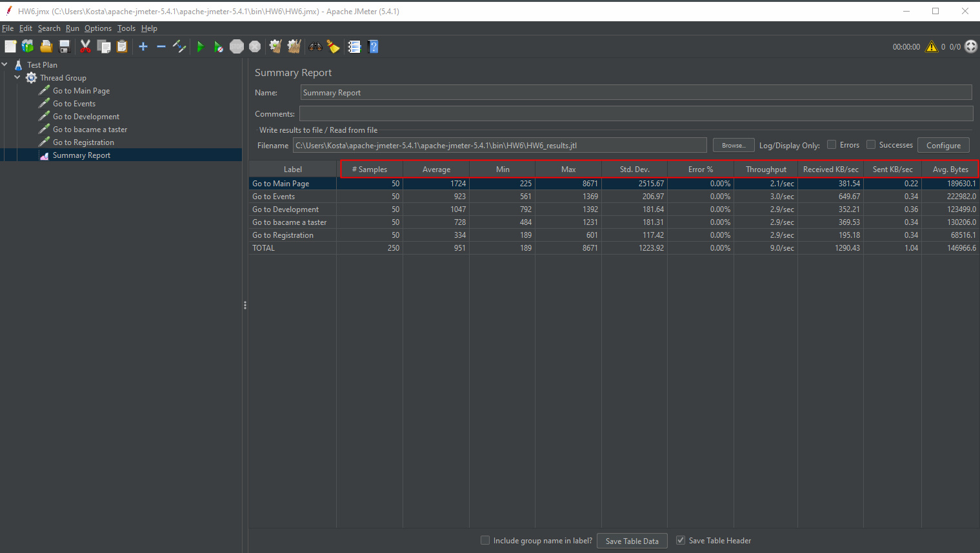

Всего запросов было запущенно 250 раз, средняя скорость 0.9 сек, минимальная скорость 0.1 сек, максимальная скорость 8.6 сек, оклонение 1.2 сек, ошибки 0, отправленно запросов в секунду 9, полученно данных в сек 1,290.434, отправленно данных в сек 1.04, среднее колл-во полученных данных 146,966.644

Самый долгий запрос выполненный пользователем составил: 8.6 сек (Go to Main Page)
Самый короткий запрос выполненный пользователем составил: 0.1 сек (Go to registration)

